C. HIPSOMETRICA MM
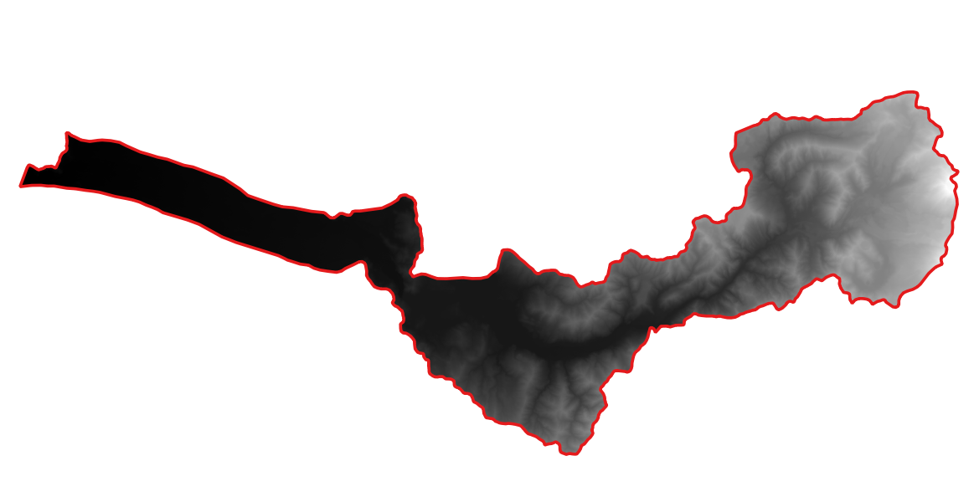
Rango de Altitud (m.s.n.m.) |  |  | SUBCUENCA - DEMs ALOS PALSAR
 |  |  | Maule Medio
 |  |  | Altitud Media | % Area | % Area Acumulada | 1 - % AREA
1 | 0 | 100 | 50 | 0.0935% | 0.093% | 99.91%
2 | 100 | 200 | 150 | 7.9199% | 8.013% | 99.81%
3 | 200 | 300 | 250 | 7.7486% | 15.762% | 91.89%
4 | 300 | 400 | 350 | 3.8064% | 19.568% | 84.14%
5 | 400 | 500 | 450 | 8.5595% | 28.128% | 80.34%
6 | 500 | 600 | 550 | 4.1430% | 32.271% | 71.78%
7 | 600 | 700 | 650 | 3.2652% | 35.536% | 67.64%
8 | 700 | 800 | 750 | 2.9247% | 38.461% | 64.37%
9 | 800 | 900 | 850 | 3.0516% | 41.512% | 61.45%
10 | 900 | 1000 | 950 | 3.0762% | 44.589% | 58.39%
11 | 1000 | 1100 | 1050 | 3.6686% | 48.257% | 55.32%
12 | 1100 | 1200 | 1150 | 3.9580% | 52.215% | 51.65%
13 | 1200 | 1300 | 1250 | 4.0003% | 56.215% | 47.69%
14 | 1300 | 1400 | 1350 | 3.8064% | 60.022% | 43.69%
15 | 1400 | 1500 | 1450 | 3.3163% | 63.338% | 39.88%
16 | 1500 | 1600 | 1550 | 3.1540% | 66.492% | 36.57%
17 | 1600 | 1700 | 1650 | 2.7800% | 69.272% | 33.41%
18 | 1700 | 1800 | 1750 | 2.9316% | 72.204% | 30.63%
19 | 1800 | 1900 | 1850 | 3.1067% | 75.310% | 27.70%
20 | 1900 | 2000 | 1950 | 2.9109% | 78.221% | 24.60%
21 | 2000 | 2100 | 2050 | 3.3252% | 81.547% | 21.69%
22 | 2100 | 2200 | 2150 | 3.1353% | 84.682% | 18.36%
23 | 2200 | 2300 | 2250 | 2.7436% | 87.425% | 15.22%
24 | 2300 | 2400 | 2350 | 2.6344% | 90.060% | 12.48%
25 | 2400 | 2500 | 2450 | 2.3480% | 92.408% | 9.85%
26 | 2500 | 2600 | 2550 | 1.9770% | 94.385% | 7.50%
27 | 2600 | 2700 | 2650 | 1.3689% | 95.754% | 5.52%
28 | 2700 | 2800 | 2750 | 1.0805% | 96.834% | 4.15%
29 | 2800 | 2900 | 2850 | 0.7823% | 97.617% | 3.07%
30 | 2900 | 3000 | 2950 | 0.6997% | 98.316% | 2.29%
31 | 3000 | 3100 | 3050 | 0.5137% | 98.830% | 1.59%
32 | 3100 | 3200 | 3150 | 0.2952% | 99.125% | 1.08%
33 | 3200 | 3300 | 3250 | 0.2185% | 99.344% | 0.78%
34 | 3300 | 3400 | 3350 | 0.1584% | 99.502% | 0.56%
35 | 3400 | 3500 | 3450 | 0.1476% | 99.650% | 0.40%
36 | 3500 | 3600 | 3550 | 0.0915% | 99.741% | 0.26%
37 | 3600 | 3700 | 3650 | 0.0758% | 99.817% | 0.17%
38 | 3700 | 3800 | 3750 | 0.0482% | 99.865% | 0.09%
39 | 3800 | 3900 | 3850 | 0.1112% | 99.976% | 0.04%
40 | 3900 | 4000 | 3950 | 0.0236% | 100.000% | 0%
SUPERFICIE (KM2) |  |  |  | 943.152

